Аптечный крест
КРЕСТ АПТЕЧНЫЙ в кабинете!
 |  |  | Стоимость, $
64см х 64см | ЗЕЛЕНЫЙ - Р10 | 2- СТОРОННИЙ | 463

64см х 64см | ЗЕЛЕНЫЙ - Р10 | 1- СТОРОННИЙ | 393

96см х 96см | ЗЕЛЕНЫЙ - Р10 | 2- СТОРОННИЙ | 565

96см х 96см | ЗЕЛЕНЫЙ - Р10 | 1- СТОРОННИЙ | 480

64см х 64см | КРАСНЫЙ - Р10 | 2- СТОРОННИЙ | 437

64см х 64см | КРАСНЫЙ - Р10 | 1- СТОРОННИЙ | 370

96см х 96см | КРАСНЫЙ - Р10 | 2- СТОРОННИЙ | 536

96см х 96см | КРАСНЫЙ - Р10 | 1- СТОРОННИЙ | 455

64см х 64см | ПОЛНОЦВЕТНЫЙ - Р10 smd | 2- СТОРОННИЙ | 730

64см х 64см | ПОЛНОЦВЕТНЫЙ - Р10 smd | 1- СТОРОННИЙ | 620

96см х 96см | ПОЛНОЦВЕТНЫЙ - Р10 smd | 2- СТОРОННИЙ | 1,020

96см х 96см | ПОЛНОЦВЕТНЫЙ - Р10 smd | 1- СТОРОННИЙ | 867

64см х 64см | ПОЛНОЦВЕТНЫЙ - Р8 smd | 2- СТОРОННИЙ | 800

64см х 64см | ПОЛНОЦВЕТНЫЙ - Р8 smd | 1- СТОРОННИЙ | 680

96см х 96см | ПОЛНОЦВЕТНЫЙ - Р8 smd | 2- СТОРОННИЙ | 1,100

96см х 96см | ПОЛНОЦВЕТНЫЙ - Р8 smd | 1- СТОРОННИЙ | 935

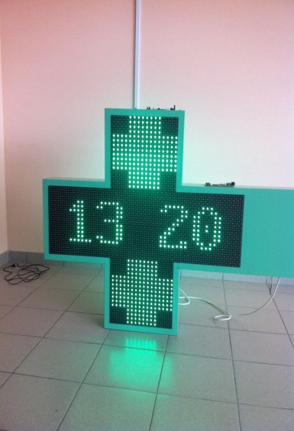
 |  | В комплект входит: аптечный крест, крепление, система управления (контроллер).

